GX形（シート保護）
ＧＸ形継手 チェックシート(直管・異形管・G-Link）【№ 】 |  |  |  |  |  |  |  |  | 略図サンプル
 |  |  |  |  |  |  |  |  |  | 直管 |  | 二受T字 | 継ぎ輪 | G-Link
 | 工事名
 | 図面No・測点 |  |  | 呼び径
1
直管
b寸法の合格範囲
2
直管
 |  |  |  |  |  |  |  |  |  | 直管ライナ |  | 受差し片落 | 両受単管 | 短管1号

 |  |  |  |  |  |  |  |  |  | 甲切 |  | 挿し受片落 | 乙字管 | 短管2号

3
（直管挿し口を挿入する場合）
4
（異形管挿し口を挿入する場合）
5
異形管
押輪、G-Link
6
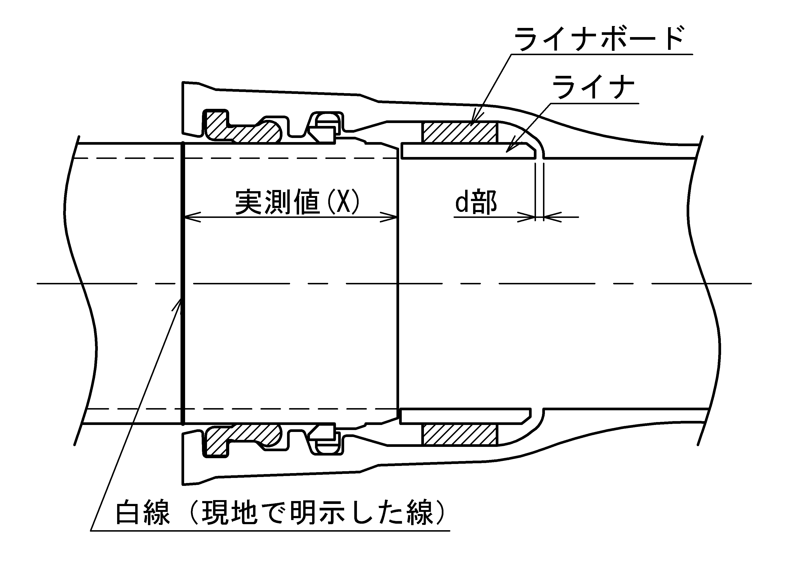
 |  |  |  |  |  |  |  |  |  | 甲切ライナ |  | 曲管 | 帽

（赤線）
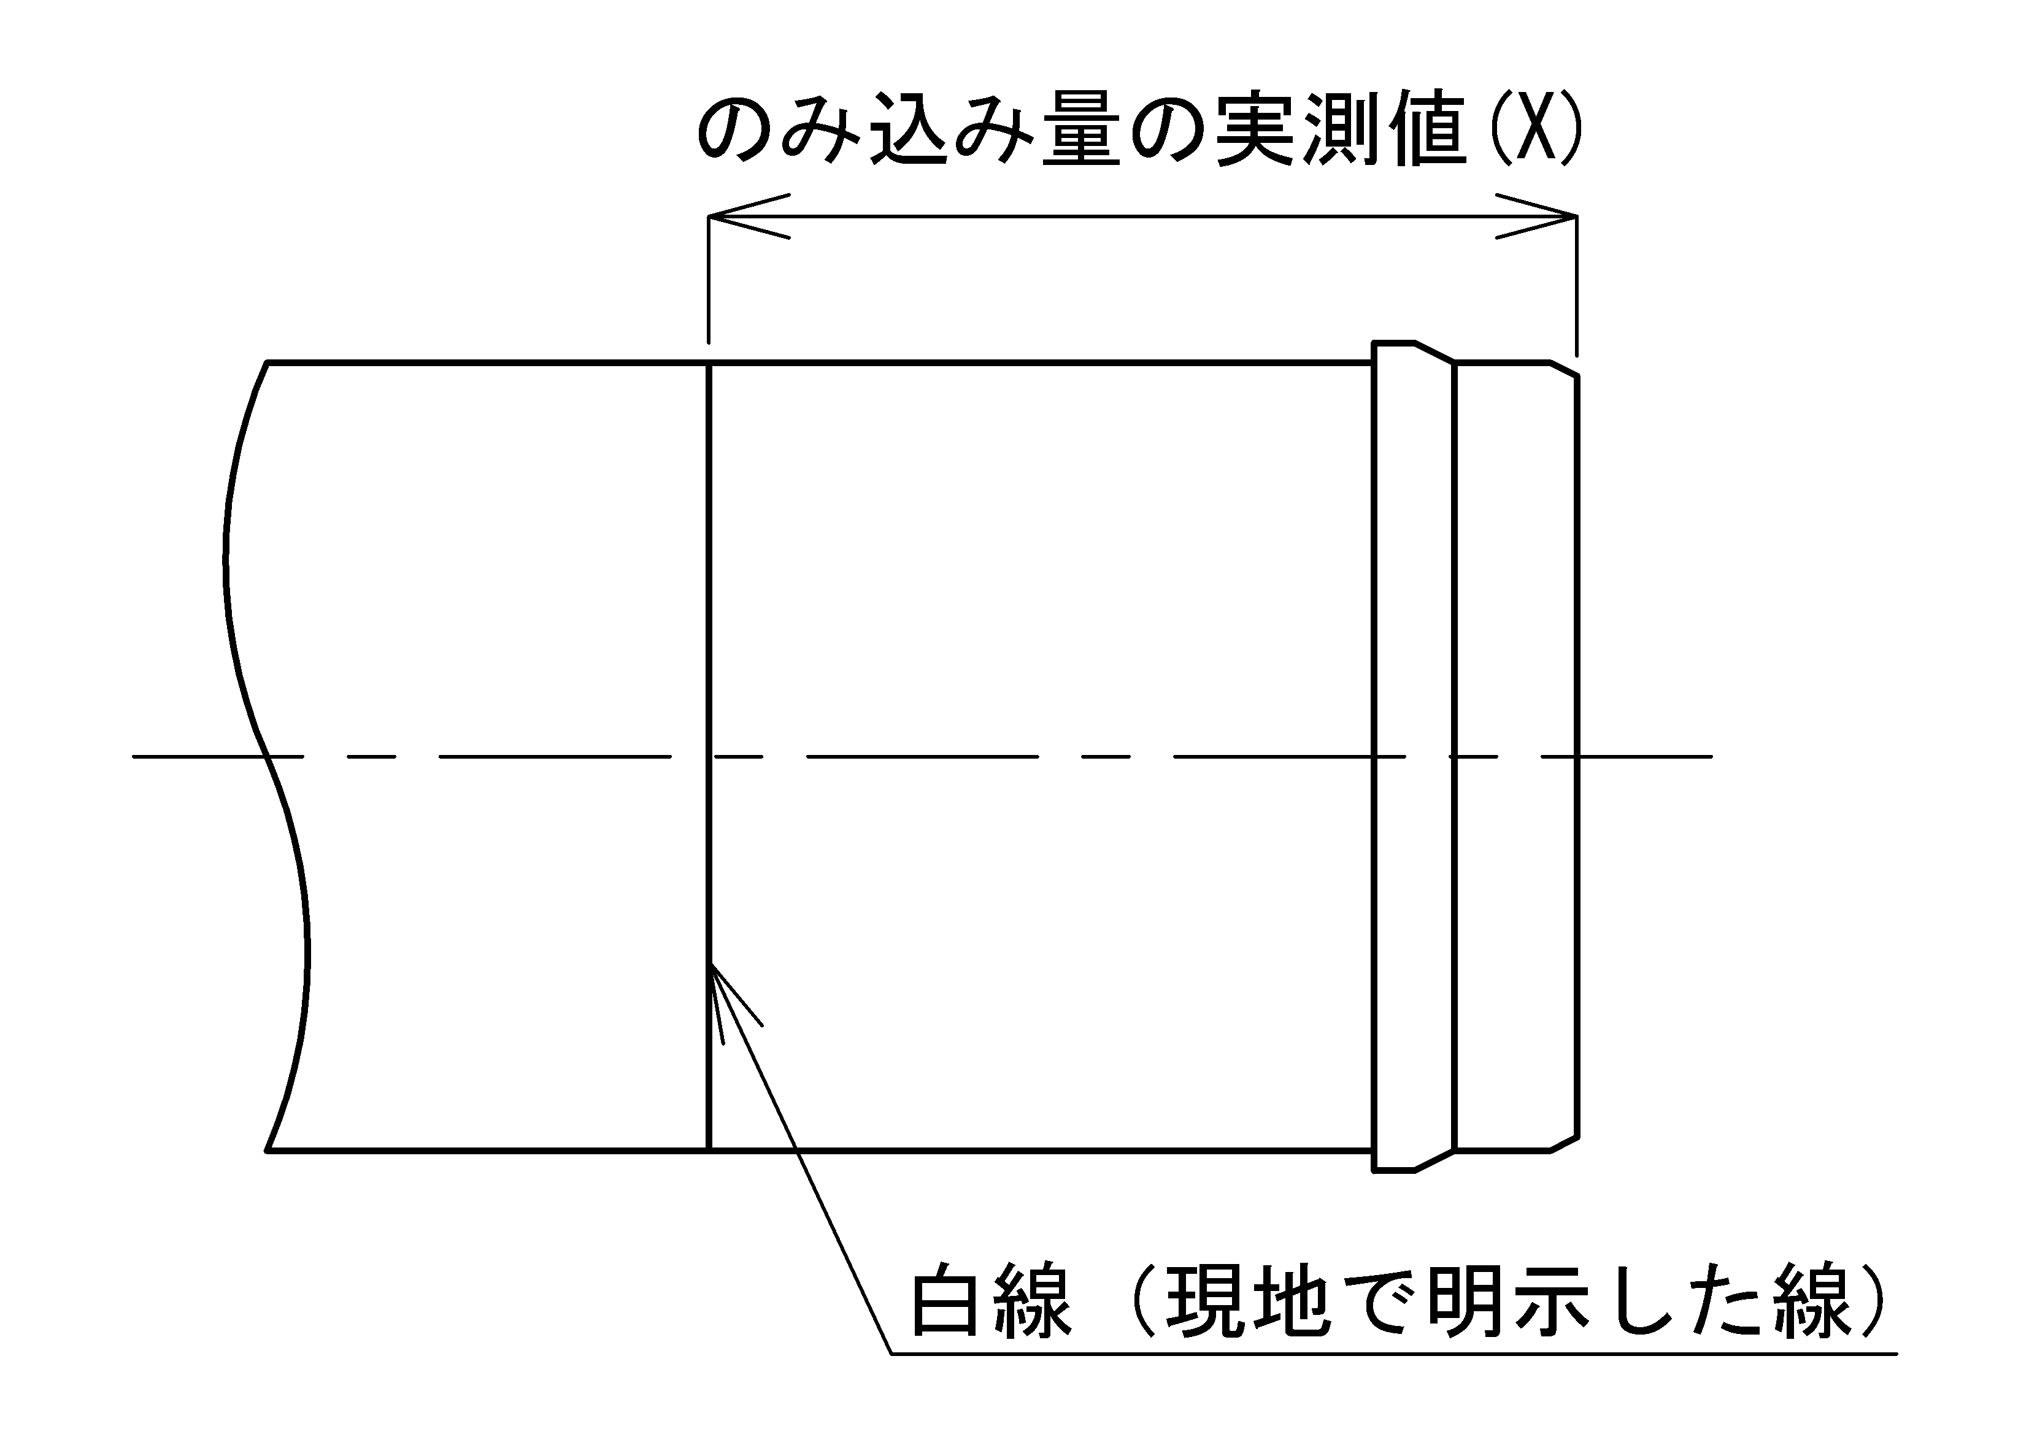
7
 |  |  |  |  |  |  |  |  |  | 乙切（突有） |  | 両受曲管 | 受差仕切弁

 |  |  |  |  |  |  |  |  |  | 乙切（突無） |  | F付きＴ字 | 両受仕切弁
管 Ｎo．
管の種類
略図／ﾗｲﾅ |  |  |  |  |  |  |  |  |  |  | 1
継 手 No. |  |  |  |  |  |  | ―
共通 | 挿し口突部の有無 |  |  |  |  |  | ―
共通 | 清 掃 ・異物の除去 |  |  |  |  |  | ―
ラ | ライナの位置確認(d部)※1 |  |  |  |  |  | 3 | 4
共通 | 受口溝、ﾛｯｸﾘﾝｸﾞ、ｽﾄｯﾊﾟの確認 |  |  |  |  |  | ―
直ラ・異 | 挿し口の挿入量の明示 |  |  |  |  |  | 3 | 5
共通 | 滑 剤 |  |  |  |  |  | ―
直ラ | マーキング（白線）位置※2 |  |  |  |  |  | 3
異ラ | 挿入量目安線（赤線）と受口端面間距離（異形管挿し口）※3 |  |  |  |  |  | 4
異ラ | マーキング（白線）の明示 （異形管挿し口）※4 |  |  |  |  |  | 4
直 ・ 直ラ | 受口端面～ゴム輪 間隔（ｂ）※5 |  | ① |  |  |  | 1
 |  |  | ②
 |  |  | ③
 |  |  | ④
 |  |  | ⑤
 |  |  | ⑥
 |  |  | ⑦
 |  |  | ⑧
 |  |  | 全周チェック
直 | 受口端面～白線 間隔（ａ） |  | ① |  |  |  | 2
 |  |  | ③
 |  |  | ⑤
 |  |  | ⑦
 |  |  | 平均
 |  |  | 角度
異 | ストッパの引き抜き |  |  |  |  |  | ―
異 | 抜け出しチェック（挿し口突部有り）※7 |  |  |  |  |  | ―
G | 爪、押しボルト(G-Link) |  |  |  |  |  | ―
異・G | ゴム輪、押輪またはG-Link |  |  |  |  |  | 6
異・G | Ｔ頭ボルト | 本数 |  |  |  |  | 7
異・G | 受口端面～ 施工管理用突 部の隙間 ※6 | 箇所数 |  |  |  |  | 7
 |  | 隙間ｹﾞｰｼﾞ
G | 押しボルト | 本数 |  |  |  |  | ―
 | 100N･m | トルク
判 定 |  |  |  |  |  |  | ―
備 考
※1 ライナが受口奥部に当たっていることを確認する。 |  |  |  |  | ※2 接合直後にマーキング（白線）位置が全周にわたり受口端面の位置にあるか確認する。
※3 挿入量目安線（赤線）と受口端面間距離が全周にわたり10mm以下であるか確認する。
※4 挿し口外周へ受口端面位置の白線を表示したか確認する。 |  |  |  |  |  | ※5 受口端面～ゴム輪間隔（ｂ）が表に示す合格範囲内であること。
※6 受口端面と押輪またはG-Linkの施工管理用突部との間に0.5mm以上の隙間がないこと。
※7 挿し口を異形管受口に挿入し、ストッパを取り外した後、挿し口を上下左右前後に振って抜けないことを確認する。

GX形継ぎ輪
ＧＸ形継手 継輪チェックシート【№ 】 |  |  |  |  |  | 略図サンプル | 有無 | 有 | 無
 |  |  |  |  |  |  | 判定 | OK | NG | ―
 | 工事名 |  |  |  |  | 継輪 | 呼び径 | 75 | 100 | 150 | 200 | 250 | 300 | 400 | 450
 | 図面No.・測点 |  |  | 呼び径

2
 |  |  |  |  |  | Ｇ-Link

3
白線B
白線A
白線A
白線B

4
5
G-Linkを使用する場合

①
⑤
③
⑦
管 Ｎo．
管の種類
略図

継 手 No. |  |  |  |  | ―
挿し口突部の有無注1) |  |  |  |  | ―
清 掃 ・ 異物の除去 |  |  |  |  | ―
白線A,Bの明示 |  |  |  |  | 1
1
爪、押ボルトの確認(G-Link) |  |  |  |  | ―
ゴム輪、押輪またはG-Lｉｎｋの確認 |  |  |  |  | ―
滑 剤 |  |  |  |  | ―
白線A
ロックリング、ストッパの確認 |  |  |  |  | ―
（i）一方から順次配管していく場合
ストッパの引き抜き |  |  |  |  | ―
受口端面～ 白線の間隔 （Ｌ′） 注2) |  |  | ① |  | 2
 |  |  | ③
 |  |  | ⑤
 |  |  | ⑦
両挿し口端の 間隔 (ｙ1) 注2) |  |  | ① |  | 3
 |  |  | ③
 |  |  | ⑤
（ii）せめ配管の場合
 |  |  | ⑦
Ｔ頭ボルト |  |  | 本数 |  | 4
受口端面～ 施工管理用突部 の隙間 ※ |  |  | 箇所数 |  | 4
 |  |  | 隙間ゲージ 確認

押しボルト |  |  | 本数 |  | 5
 |  |  | トルク確認
判 定
備 考

判定基準 |  | ※ 受口端面と押輪またはG-Linkの施工管理突部との間に0.5mm以上の隙間がないこと。
 | 注1） 挿し口突部の無い挿し口を異形管受口と接合する場合は、G-Linkを使用すること。
 | 注2) 一方から順次配管していく場合にはL'寸法、せめ配管の場合はy1寸法を記入すること。

HPPE（シート保護）
ＥＦ接合チェックシート【№ 】
工 事 名
図面No･測点 |  | 呼び径
 |  |  |  |  |  |  |  |  |  |  | EF直管、甲切 | EFｿｹｯﾄ | SPﾍﾞﾝﾄﾞ | ﾒｶｷｬｯﾌﾟﾞ | 両挿し仕切弁
発電機の機器名 |  |  |  |  | ｺﾝﾄﾛｰﾗの機器名 |  |  |  |  |  | 直管、乙切 | 両受ベンド | SPSベンド | ﾒｶﾌﾗﾝｼﾞ
正常作動確認 |  |  |  |  | 正常作動確認 |  |  |  |  |  | EFベンド | 両受Sベンド | SPﾁｰｽﾞ | ｼﾞｮｲﾝﾄ
確認ポイント
 |  |  |  |  |  |  |  |  |  |  | EFSベンド | 両受ﾌﾗﾝｼﾞ付ﾁｰｽ | SPﾚｼﾞｭｰｻｰ | 異径ｼﾞｮｲﾝﾄ
 |  |  |  |  |  |  |  |  |  |  | EFチーズ |  | ﾌﾗﾝｼﾞ短管 | PCｼﾞｮｲﾝﾄ
 |  |  |  |  |  |  |  |  |  |  |  | 両受ﾁｰｽﾞ |  | PVｼﾞｮｲﾝﾄ
管 No. |  |  |  |  |  |  |  |  |  |  | EFﾌﾗﾝｼﾞ付ﾁｰｽﾞ
管の種類
略 図 |  |  |  |  |  |  |  |  |  |  | EFﾚｼﾞｭｰｻｰ EFﾌﾗﾝｼﾞ短管
継 手 No. |  |  |  |  |  |  |  |  |  |  | EFキャップ
 | 天候
 | 雨（雪）よけ※1
 | 管の点検・清掃
 | 切削長さのマーキング
融着 | 融着面の切削
 | 融着面の清掃
 | 挿入標線の記入
 | 管と継手の挿入・固定
 | 正常終了の確認
検査 | 通電終了時刻※2 | ： | ： | ： |  | ： | ： | ： | ： | ：
 | インジケータの確認
冷却 | 冷却時間（分）
 | 固定解除時刻※2 | ： | ： | ： |  | ： | ： | ： | ： | ：
メカ | 標線記入
 | コア挿入
 | メタルタッチ
施工日 |  | / | / | / |  | / | / | / | / | /
接合総合判定
備考：
※1 天候が晴、曇は「―」を記入する。雨、雪の場合は「OK」又は「NG」を記入する。
※2 24時間表記

K形
K形継手チェックシート【№ 】

 | 工事名
 | 図面No．・測点 |  |  |  | 呼び径

B
a
5㎜を超える場合
5㎜以下
0㎜以下
①
③
⑤
⑦
測定位置
 |  |  |  |  |  | 標準締め付けトルク
 |  |  |  |  |  | 呼び径 | ﾎﾞﾙﾄの呼び | トルク
 |  |  |  |  |  |  |  | （N・m）
 |  |  |  |  |  | 75 | M16 | 60
 |  |  |  |  |  | 100～600 | M20 | 100

管 No.
管の種類
略 図
継 手 No.
清 掃
滑 剤
①ボルト※ |  |  | 数
 |  |  | トルク (N・m)
②押輪～ 受口端面間隔 |  |  | ①
 |  |  | ③
 |  |  | ⑤
 |  |  | ⑦
③受口端面～ 白線Bの間隔(a) または胴付間隔(Ｘ) |  |  | ①
 |  |  | ③
 |  |  | ⑤
 |  |  | ⑦
④ゴム輪の 出入状態 |  |  | ①
 |  |  | ③
 |  |  | ⑤
 |  |  | ⑦
⑤離脱防止 加圧ﾎﾞﾙﾄ※ |  |  | 数
 |  |  | トルク (N・m)
判 定

判定基準 |  | ②押輪－受口端面の間隔 ③受口端面－白線の間隔(a) ④ゴム輪の出入状態 ※締付トルク記入 |  | ：最大値－最小値≦5mm(同一円周上) ：呼び径 75～250A≦ 95mm 呼び径300～700A≦107mm ：同一円周上にＡ,CまたはA,B,Cが同時に存在しないこと。 |  |  |  |  | (2)図中の呼び記号と合わせた。
 |  |  |  |  |  |  |  |  | ・押輪～受口端面間隔 a → －
 |  |  |  |  |  |  |  |  | ・受口端面～白線Bの間隔J A → a （ゴム輪出入り状態Aと区別？）
 |  |  |  |  |  |  |  |  | (3)受口端面～白線（胴付間隔）の呼び径を接合要要領書に合わせた。
 |  |  |  |  |  |  |  |  | 600 → 700
 |  |  |  |  |  |  |  |  | (4)呼び径 mmを削除した。
 |  |  |  |  |  |  |  |  | (5)胴付間隔を測定する呼び径を明記した。（追加）

F 大平面座形
大平面座形フランジ継手チェックシート【№ 】
 | 工事名
 | 図面No.・測点 |  |  |  | 呼び径

矢視
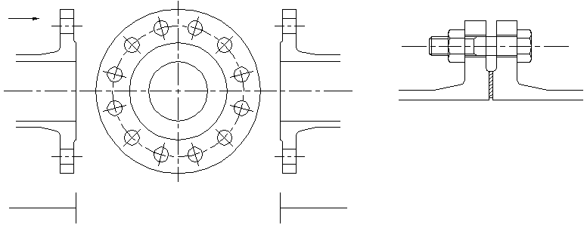
①
ＲＦ形
ＲＦ形

②

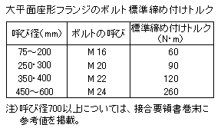
呼び径

管 No.
管の種類
略 図
継 手 No.
清 掃
接着剤使用の有無
①ボルト |  |  | 数
 |  |  | トルク (N・m)
②ガスケットの位置
判 定

判定基準 |  | ①ボルトの締め付けトルク |  | ：表の標準締め付けトルクによる。
 |  | ②ガスケットの位置 |  | ：フランジ面の平行にかたよりなく接合されていること、およびガスケットのずれがないこと。

F 溝形メタルタッチ
溝形フランジ継手チェックシート（メタルタッチの場合）【№ 】
 | 工事名
 | 図面No.・測点 |  |  |  |  | 呼び径

 |  | 呼び圧力
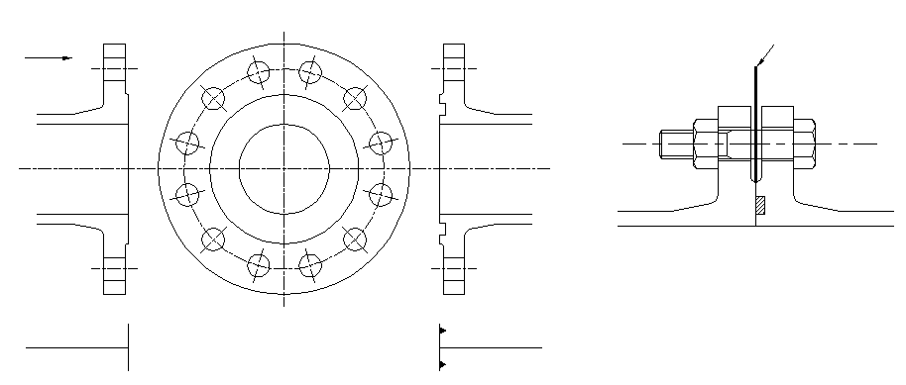
①
矢視
①
すきまゲージ
ＲＦ形
ＧＦ形
②
⑦
③

⑤

管 No.
管の種類
略 図
継 手 No.
清 掃
接着剤使用の有無
①すきまゲージ （１㎜厚）に よるチェック |  |  |  | ①
 |  |  |  | ③
 |  |  |  | ⑤
 |  |  |  | ⑦
②ボルト |  |  |  | 数
 |  |  |  | トルク (N・m)
判 定

判定基準 |  |  | ①すきまゲージによるチェック |  | ：フランジ面間に１㎜厚のすきまゲージが入らないこと。
 |  |  | ②ボルトの締め付けトルク |  | ：60N・m以上

F 溝形メタルタッチでない
溝形フランジ継手チェックシート（ﾒﾀﾙﾀｯﾁでない場合）【№ 】
 | 工事名
 | 図面No.・測点 |  |  |  |  | 呼び径

すきまゲージ
 |  | 呼び圧力
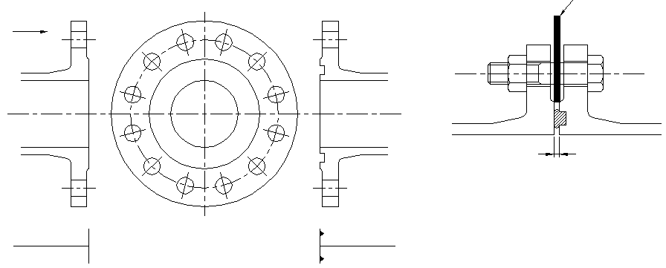
①
①
矢視
ＲＦ形
ＧＦ形
②

⑦
③
Ｘ

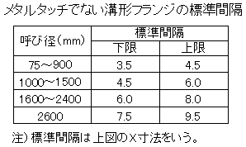
呼び径
⑤

管 No.
管の種類
略 図
継 手 No.
清 掃
接着剤使用の有無
①すきまゲージ （上限用と下限用） によるチェック |  |  |  | ①
 |  |  |  | ③
 |  |  |  | ⑤
 |  |  |  | ⑦
②ボルト |  |  |  | 数
 |  |  |  | ゆるみ チェック
判 定

判定基準 |  |  | ①すきまゲージによるチェック |  | ：表にある上限のすきまゲージが挿入できないで、下限のすきまゲージが挿入できること。
 |  |  | ②ボルトのゆるみチェック |  | ：容易にゆるまないこと。

ＮＳ径300～450直管・異形管
ＮＳ形継手チェックシート(φ300～φ450）【№ 】
 | 工事名
 | 図面No.・測点
 | 呼び径
a
直管受口
2
薄板ゲージ
ゴム輪
3
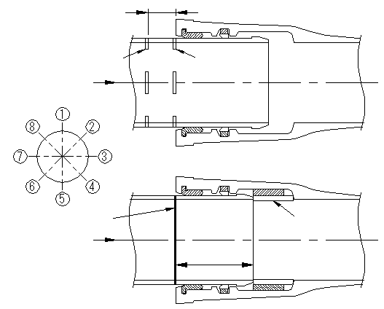
4
直管受口（ライナなし）
1
b
矢視
白線 B
白線 A
ゴム輪最頂部
最大寸法 (c)
のみ込み量の実側値(X)
ライナ
ライナ
d 部

異形管受口
バックアップリングの向き
7
8
押輪～受口端面間隔
5
直管受口（ライナ使用）
6
矢視
9
A
B
のみ込み量の実側値(X)
C
挿入量の明示(白線)
矢視
のみ込み量の実側値(X)
ライナ
挿入量の明示(白線)
のみ込み量の実側値(X)
5㎜を越える場合
5㎜以下
0㎜以下
管 No.
管の種類
略図／ライナ
施 工 月 日 |  |  |  | ―
継 手 No. |  |  |  | ―
清 掃 |  |  |  | ―
ﾛｯｸﾘﾝｸﾞ･ﾛｯｸﾘﾝｸﾞ心出し用ｺﾞﾑの確認 |  |  |  | ―
3
ライナ位置の確認（d部）※1
5
8
挿し口の挿入量の明示(白線)
1
受口端面～ゴム輪最頂部の最大寸法（ｃ)
滑 剤 |  |  |  | ―
5
8
明示した白線位置の確認※2
薄板ゲージの 入り込み量(ｂ) (ゴム輪の位置確認) |  |  | 全周チェック
 |  |  | ①
 |  |  | ②
 |  |  | ③
2
 |  |  | ④
 |  |  | ⑤
 |  |  | ⑥
 |  |  | ⑦
 |  |  | ⑧
受口端面～白線B 間隔(ａ) |  |  | ①
4
 |  |  | ③
 |  |  | ⑤
 |  |  | ⑦
6
バックアップリングの向き※3
ボルト・ナット |  |  | 数 | ―
 |  |  | トルク(N・m) | ―
押輪～受口端面 間隔※4 |  |  | ①
8
 |  |  | ③
 |  |  | ⑤
 |  |  | ⑦
ゴム輪の 出入り状態※5 |  |  | ①
9
 |  |  | ③
 |  |  | ⑤
 |  |  | ⑦
判 定 |  |  |  | ―

判定基準 |  | 受口端面～ゴム輪間隔（b）＜受口端面～ゴム輪最頂部の最大寸法（C）
 |  | ※1 ライナが受口奥部に当たっている事を、4.5㎜の隙間ゲ－ジを用いて確認する。
 |  | ※2 接合直後に、明示した白線が全周にわたり受口端面の位置にあるか確認する。
 |  | ※3 バックアップリングの向き ：テーパ部は挿し口端面側、切断部は受口内面切欠き部をさけた位置にあること。
 |  | ※4 押輪～受口端面間隔 ：最大値－最小値≦5㎜（同一円周上）。
 |  | ※5 ゴム輪の出入り状況 ：同一円周上にA、CまたはA、B、Cが同時に存在しないこと。

ＮＳ形呼び径75～450継輪
ＮＳ形継輪チェックシート(φ75～φ450）【№ 】
 | 工事名
 | 図面No.・測点
 | 呼び径

矢視
バックアップリングの向き
矢視
5㎜を越える場合
5㎜以下
0㎜以下
A
B
C
Ｌ’
Ｌ’
y1
ゴム輪の出入り状態
押し輪～受口端面間隔
③
⑤
⑦
①
白線B
白線Ａ
押し輪～受口端面間隔
2
1

3

管 No
管の種類
略図
施 工 月 日
継 手 No.
清 掃 |  |  |  | －
受口溝（ロックリング）の確認 |  |  |  | －
1
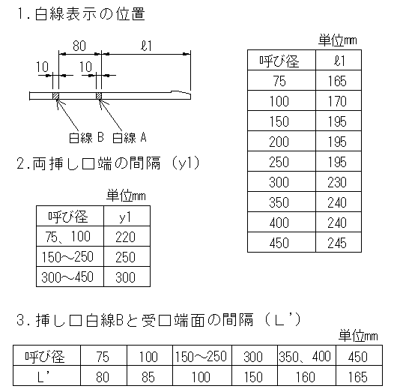
バックアップリングの向き※１
両挿し口端の 間隔（y1）※２ |  |  | ①
2
 |  |  | ③ |  | 備考
 |  |  | ⑤
 |  |  | ⑦
受口端面～ 白線Ｂの間隔 （Ｌ'）※３ |  |  | ①
2
 |  |  | ③
 |  |  | ⑤
 |  |  | ⑦
滑 剤 |  |  |  | －
ボルト・ナット |  |  | 数 | －
 |  |  | トルク(N・m) | －
押輪～受口端面 間隔※４ |  |  | ①
2
 |  |  | ③
 |  |  | ⑤
 |  |  | ⑦
ゴム輪の 出入り状況※５ |  |  | ①
3
 |  |  | ③
 |  |  | ⑤
 |  |  | ⑦
判 定 |  |  |  | －

判定基準 |  | ※1 バックアップリングの向き ：テーパ部は挿し口端面側、切断部は受口内面切欠き部をさけた位置にあること。
 |  | ※2 せめ配管する場合に記入すること。
 |  | ※3 一方から順次配管する場合に記入すること。
 |  | ※4 押輪～受口間隔 ：最大値-最小値≦5㎜（同一円周上）
 |  | ※5 ゴム輪の出入り状況 ：同一円周上にA、CまたはA、B、Cが同時に存在しないこと。

